08 CARTA PRESENTA
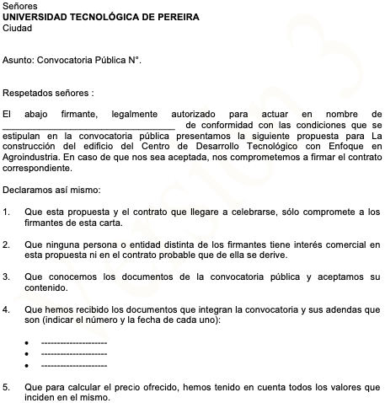
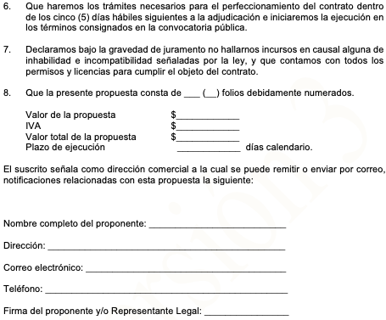
CARTA DE PRESENTACION DE LA PROPUESTA
Formato 08

